Proposiciones y los valores
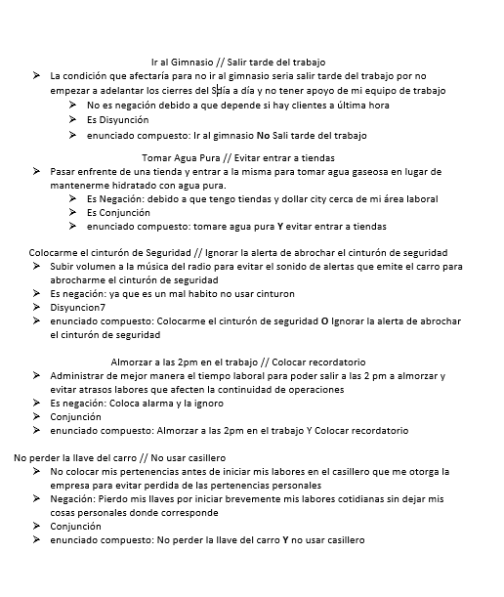
Las instrucciones para este ejercicio son: 1. Identifique al menos 5 situaciones que quiere que sean verdad. Pueden ser situaciones de la vida cotidiana, de sus estudios o trabajo o inventadas. Pero no puede usar las del ejemplo. 2. Para cada situación identifique las condiciones que la afectarían. Explique brevemente, en dos líneas, cómo afectan las condiciones a la situación. 3. Identifique si alguna de las condiciones es una negación y explique por qué en una o dos líneas. 4. Identifique si es necesario que ambas condiciones se cumplan o si basta con una sola condición, es decir identifique si es una conjunción o una disyunción. 5. Forme el enunciado compuesto, remarcando o subrayando las proposiciones: Y, O, NO.

